入力説明
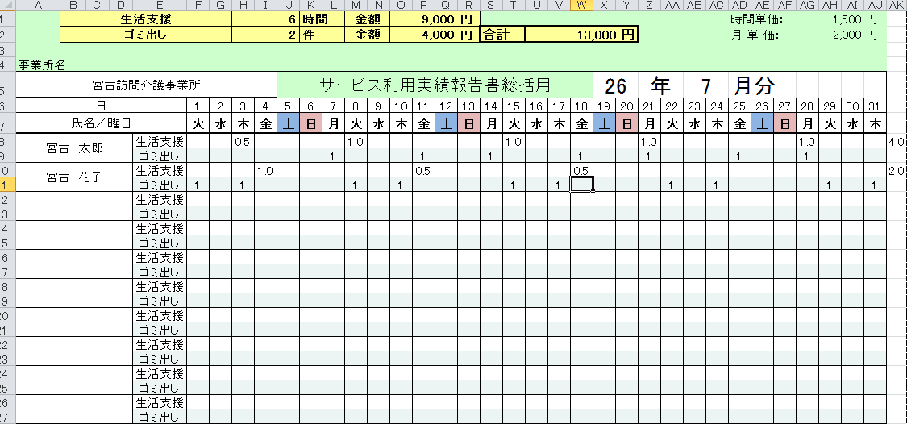

事業所名を入力
生活支援ｻｰﾋﾞｽを行った日に要した時間を入力
・年月を選択
・曜日が適正化されます

利用者名を入力

ゴミ出しを行った日に 1 を入力

ゴミ出し件数に単価2,000円をかけた金額
生活支援とゴミ出しの合計金額

生活支援の合計時間及び単価1,500円をかけた金額
(利用者単位で１時間未満は切り捨て)

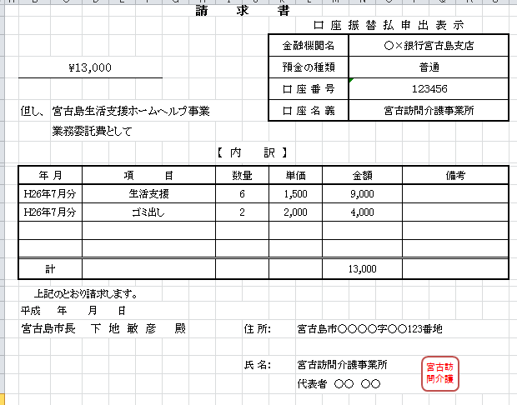
振込先を入力

請求額、内訳は報告書より自動転記

・事業所の住所・事業所名
を入力
・印鑑は、契約書と同印

※毎月報告は、報告書、訪問記録、請求書を翌月10日まで宮古島市に提出

